Лист2
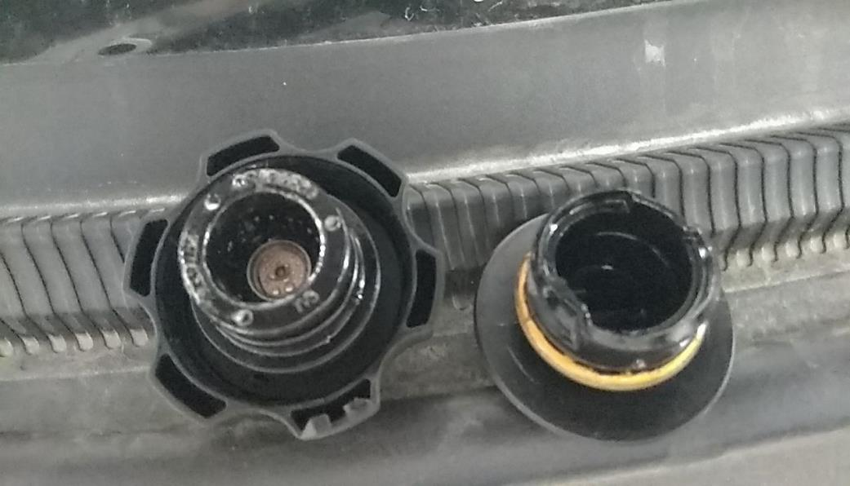
РАБОЧИЙ ТЕХНИЧЕСКИЙ ОТЧЕТ |  |  |  |  | НОМЕР: 2020 06 EN 001
 |  |  |  |  | ДАТА: 01.06.2020.
Наименование предприятия |  |  |  | OOO "PIT STOP MOTORS"
Ф.И.О. составившего отчет |  |  |  | Расулов Фахриддин
Номер телефона с кодом города |  |  |  | ,+99898 303 84 24
Модель |  |  | Идентификационный номер автомобиля |  | Пробег | Дата продажи
Ласетти |  |  | XWB5V31BVLA530501 |  | 161 | 2020-04-16
Обстоятельства при которых обнаружена проблема |  |  |  | Описание проблемы
 |  |  |  | Глушитель передняя часть, звук внутри эластичного переходника, гофра
А. |  | Автомобиль стоял, двигатель не работал
В. | Автомобиль находился в движении: |  |  | Информация относительно проблемы (Приложить чертеж или фотографию неисправности)
 |  | При торможении
 |  | При переходе от ускорения к накату
 |  | При переключение на задний ход |  | 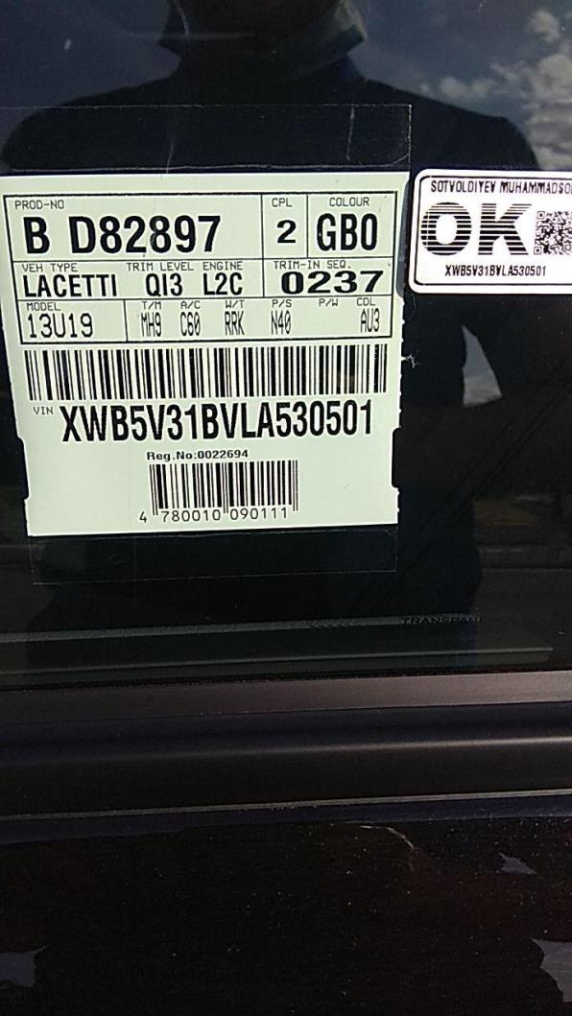 | 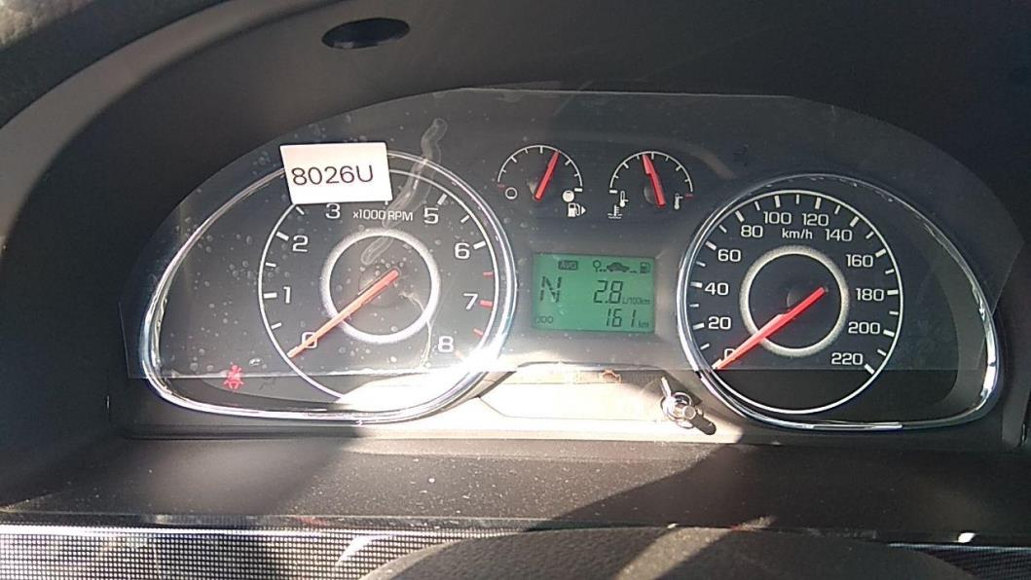
 |  | При повороте
 |  | При ускорении
 |  | При замедлении
 |  | При 1500 оборотах в минут
 |  | При любой скорости
 |  | На неровной дороге
 |  | На _____ передаче
С. | При использовании:
 |  | Тормозов
 |  | При повороте руля
 |  | При выключении сцепления
 |  | Обогревателя / кондиционера
 |  | При работе стеклоочистит / омывателя
 |  | При включении радио / CD проигрыват
 |  | Обогревателя заднего стекла
 |  | Прочее
D. | При работе двигателя:
 |  | При запуске
 |  | При прогреве
 |  | На холостом ходу
 |  | При горячем двигателе
E. | Возникает:
 |  | При ускорении
 |  | При высоких оборотах двигателя
 |  | При большой скорости
 |  | При большой загрузке багажника
F. | Когда случается по времени: |  |  | Информация о проблемной детали
 |  | Всегда |  | Номер детали по каталогу: | 95076046
 |  | Иногда |  | Наименование детали: | ТРУБА ПЕРЕДНЯЯ ГЛУШИТЕЛЕЙ
 |  | После40-60 км движения |  | Название поставщика: | UzDongWon
 |  | После _____ минут езды |  | LOT № детали:
Действия инженера по гарантии дилерского предприятия |  |  |  | При анализе выявлено что исходить шум с эластичнего переходника передней части

Ответственный Отдел по принятию мер и исследованию проблемы

 |  |  |  | (заполняется со стороны Отдела Гарантии качества АО "UzAuto Motors")

